ファイル変換使い方
No | 項目 | 詳細
1 | フォルダ内にコンテンツをコピーする | 初回であれば、「コンテンツ作成用」フォルダに「テンプレフォルダ」からコンテンツファイルをコピーする
2 | フォルダを選択する | [ファイル名変換]シートのB2セルにて、ファイル名変換を行いたいフォルダを選択する
3 | ファイル名を出力する | UIメニュー「ファイル変換」⇒「ファイル名を出力する」をクリックするとD列に変換後のファイル名が出力される
4 | ファイル名を変換する | D列の変換後ファイル名を確認し、UIメニュー「ファイル変換」⇒「ファイル名変換を実行する」をクリック
5 | 変換されたファイルを確認 | フォルダにアクセスし、ファイル名が変換されているか確認する

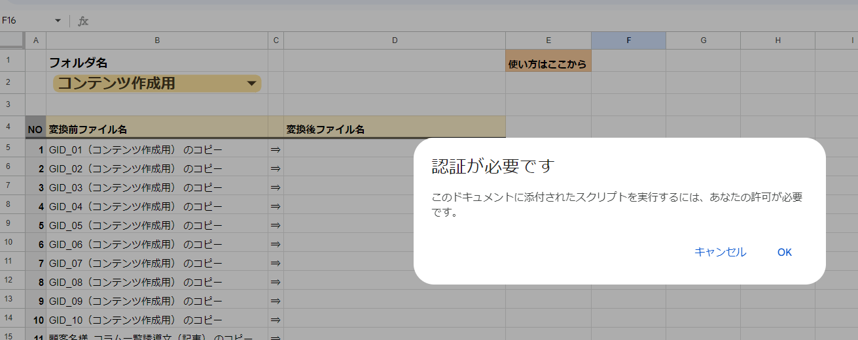
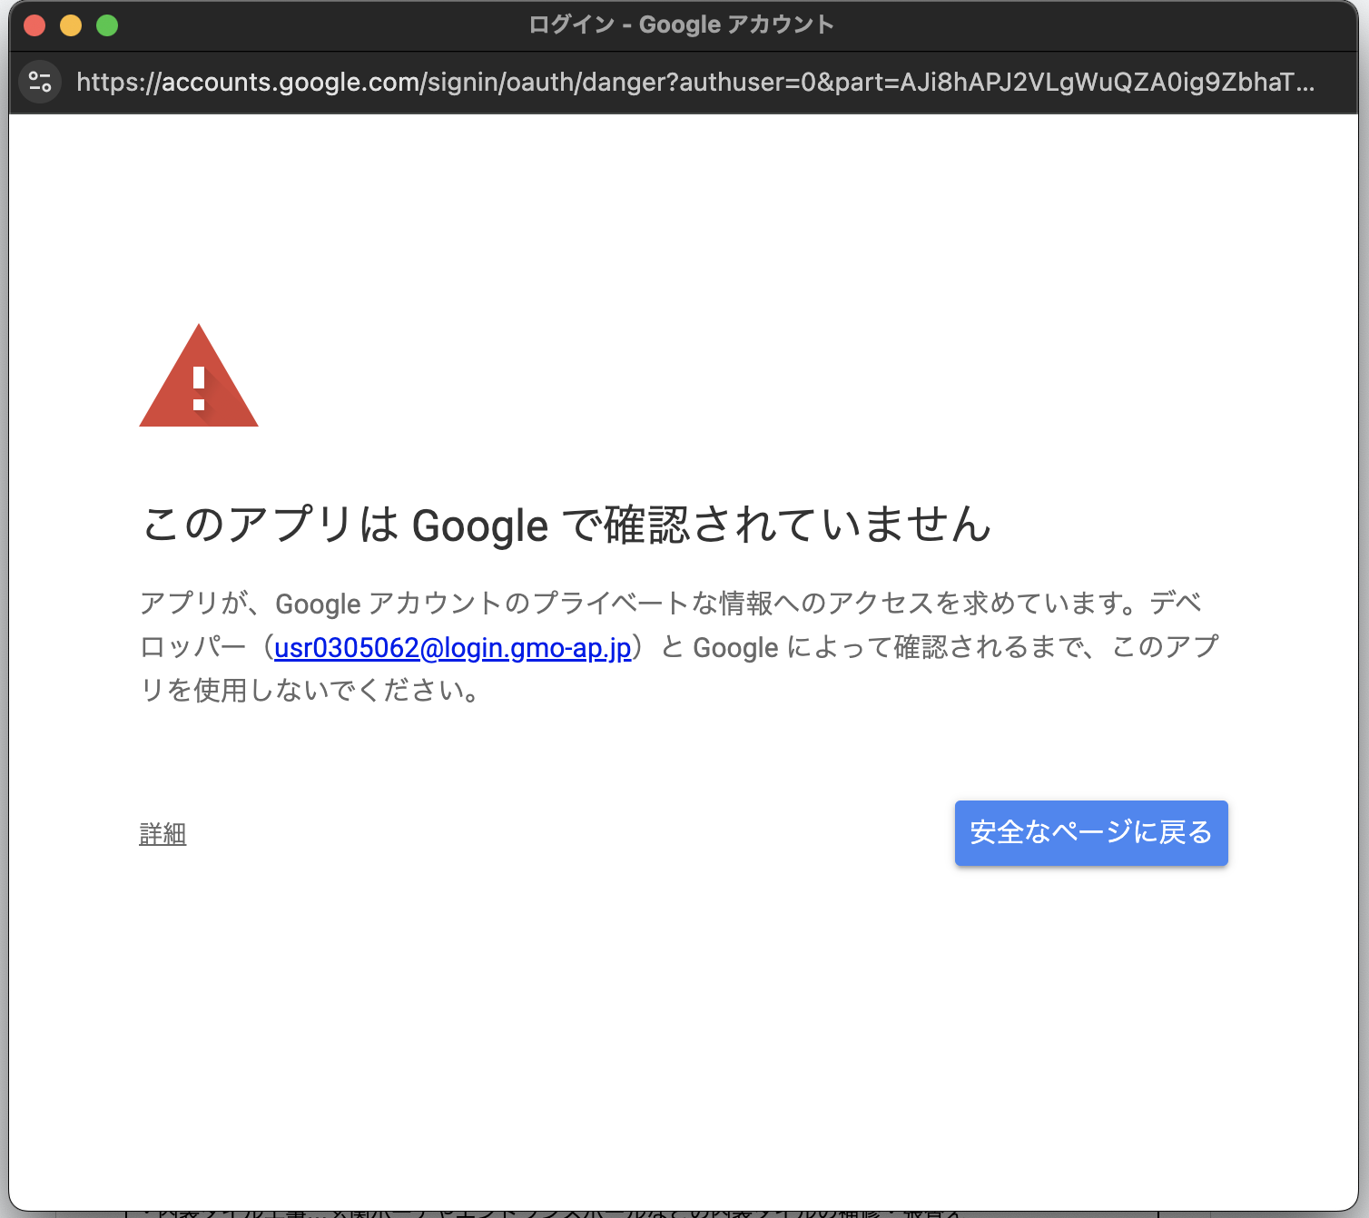
 | ※初回のみ |  | ※パターン2（お使いの環境によって、こちらのポップアップがでる可能性があります）
 | ① 認証が必要と表示されます。 |  | ① 【詳細】をクリック
 | 「OK」をクリックして、進めてください。

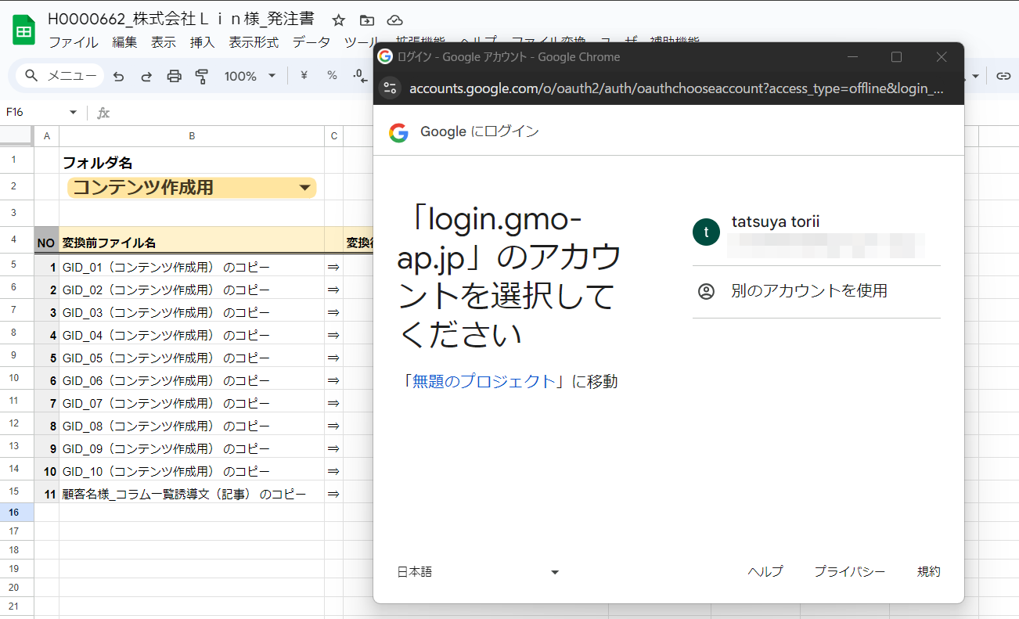
 | ② アカウントを選択してください

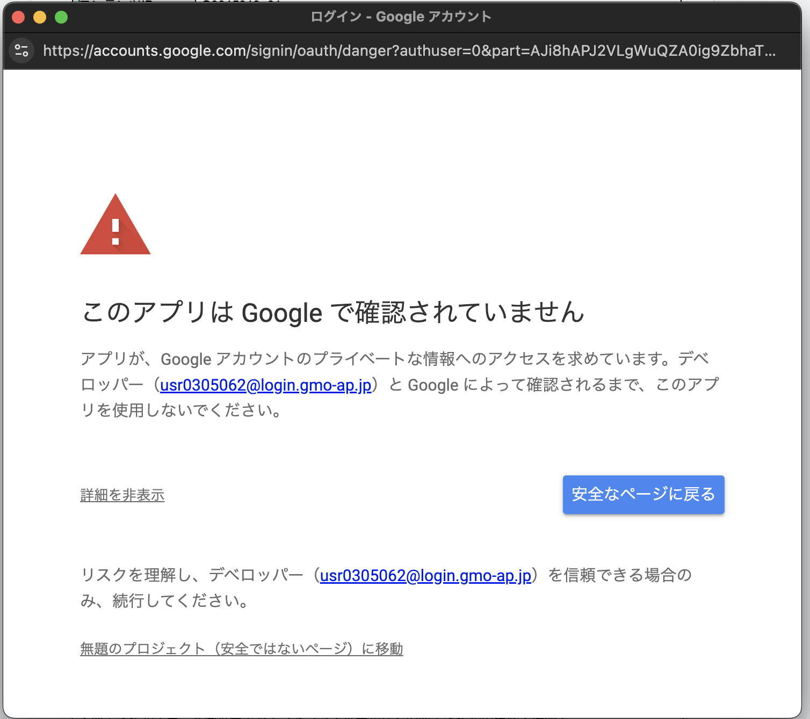
 |  |  | ② 【無題のプロジェクト（安全ではないページ）に移動】をクリック

 | ③ 【許可】をクリック
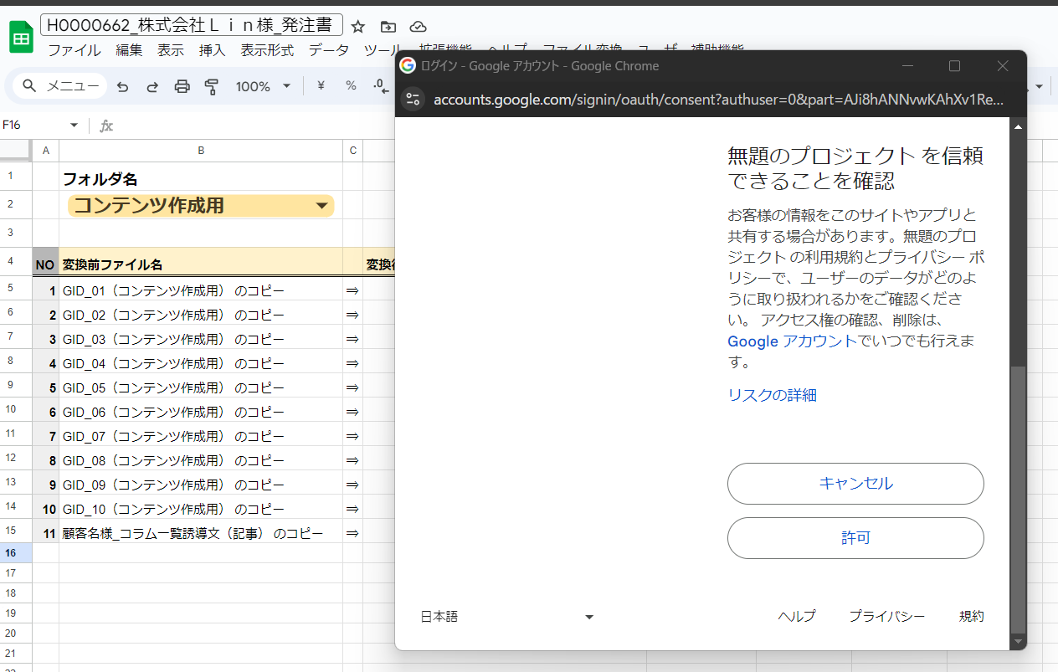

 |  |  | ③ 【許可】をクリック
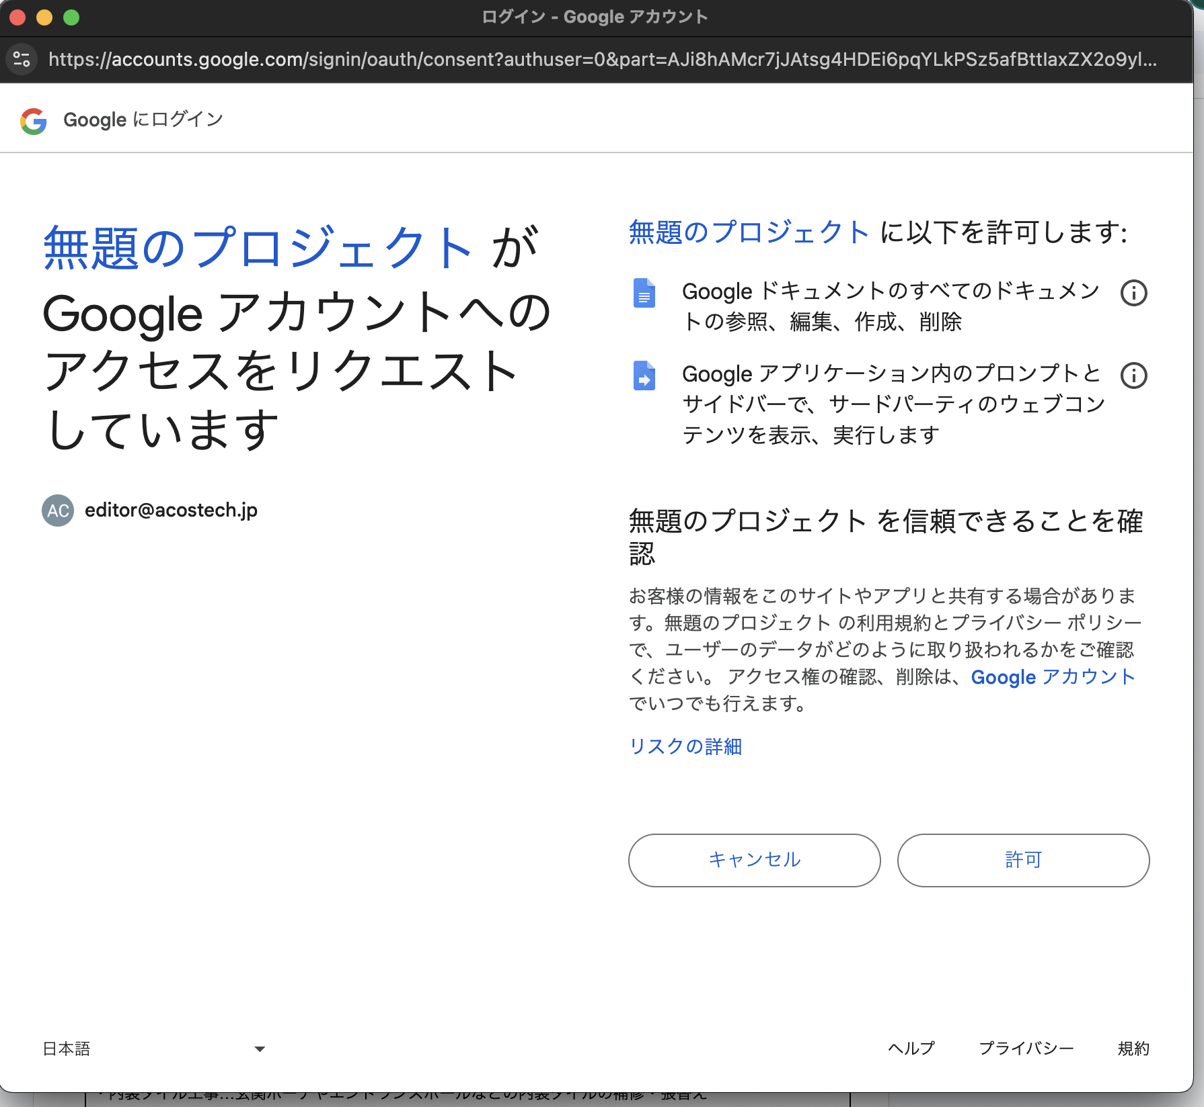

 | ④ 再度、UIメニューからボタンをクリックする
 | 認証した時は、スクリプトが実行されません。

